Forside
KonfliktStatistik 3. kvartal 2025
2. december 2025
Publikation

Få konflikter i 3. kvartal 2025

I 3. kvartal 2025 blev der registreret 15 overenskomststridige arbejdsstandsninger på DA-området. Konflikterne medførte samlet set et tab på 460 arbejdsdage, hvoraf størstedelen – næsten 9 ud af 10 – relaterede sig til lønforhold og arbejdsvilkår. Hver konflikt involverede i gennemsnit 14,3 personer og varede 3,2 dage.
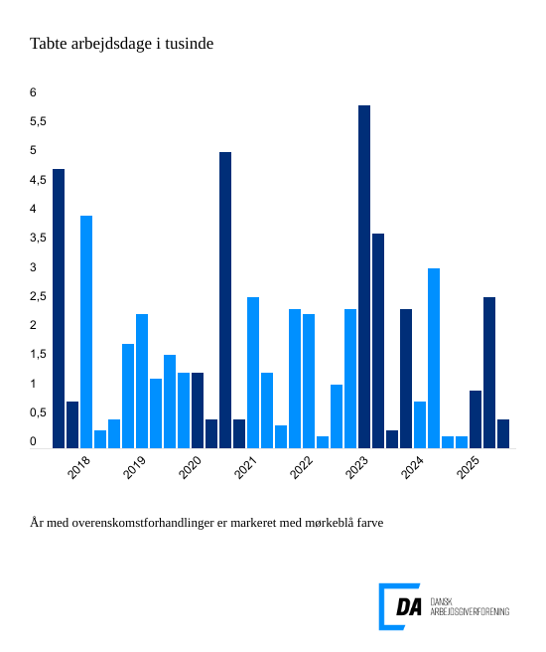

Løn og arbejdsforhold stod for 88 procent af de tabte dage – 248 dage var re-lateret til løn og betalingsforpligtelser, og 159 dage var relateret til arbejdsfor-hold.
Konflikter skyldes primært løn og arbejdsforhold
De mest almindelige årsager til konflikter er løn og betalingsforpligtelser samt arbejdsforhold. I 3. kvartal 2025 stod disse faktorer for 88 procent af alle tabte arbejdsdage, hvilket svarer til henholdsvis 248 og 159 dage. Samlet set er an-tallet af tabte arbejdsdage fortsat lavt, hvilket indikerer et generelt stabilt konfliktniveau på DA-området.

